Tiempos
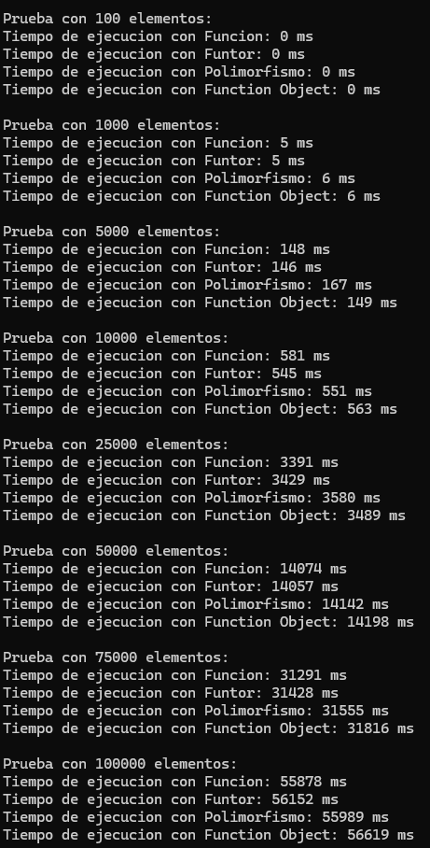
Tiempos de Ejecución - Bubble Sort
Tamaño de Datos | Función (ms) | Funtor (ms) | Polimorfismo (ms) | Function Object (ms)
100 | 0 | 0 | 0 | 0
1000 | 5 | 6 | 6 | 6
5000 | 148 | 146 | 167 | 149
10000 | 581 | 545 | 551 | 563
25000 | 3391 | 3429 | 3580 | 3489
50000 | 14074 | 14057 | 14142 | 14198
75000 | 31291 | 31428 | 31555 | 31816
100000 | 55878 | 56152 | 55989 | 56619

